Sheet1
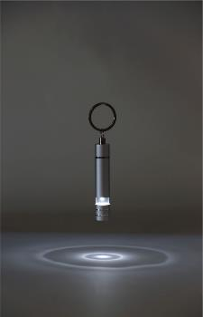
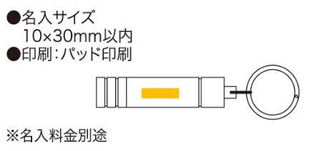
提 案 書

ストレッチキーライト |  | 参考上代 | ¥390 | 販売価格
 |  | （税別） |  | （税別）
【JAN】 | 4562121884465
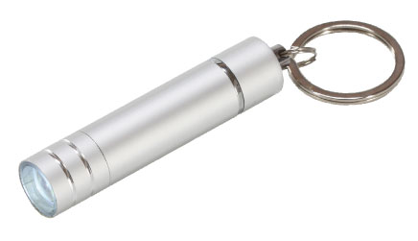 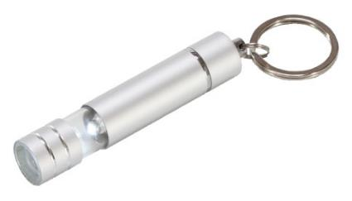 |  |  | 【商品番号】 6490 【本体サイズ】 φ16×77mm・18ｇ 【パッケージサイズ】 33×80×21mm・22ｇ 【個装形態】 化粧箱 【材質】 アルミ 【入数】 200 【商品説明】 先端を伸ばすとランタンとしても使えるキーホルダー付きミニ懐中電灯 【備考】 ボタン電池ＬＲ41×4（モニター用内臓） 【生産国】 中国

